Sheet1
医养服务中心购置各类家具预算明细表
序号 | 名称 | 图片 |  | 颜色 | 尺寸 W*D*Hmm | 数量 | 单位 |  | 备注
1 | 电视柜 | 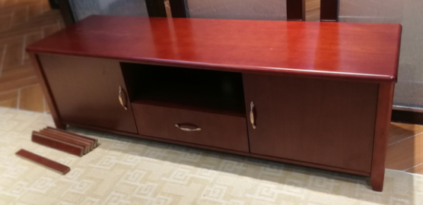 |  | 枫木色 | 1800*400*550 | 22 | 张 |  | 颜色：枫木色，基材：采用实木颗粒板，板厚≥17mm，优质绿色环保产品，甲醇含量≤1.0mg/L，密度：760kg/m³，静曲张度≥51.2mpa，吸水膨胀率≤8.1%，经防虫防潮、防腐处理面材：贴面材料采用枫木皮饰面，厚度0.6mm，木皮纹理颜色一致，无结疤，无瑕疵，木材含水率≤8-12%，封边用材。同面材相应的实木封边，封边深度≥2.5mm，物理性能佳，不易变形及开裂，封边细腻，线条均匀，转角过渡自然，符合环保要求，五金配件：所有五金做防锈处理。
2 | 实木床 | 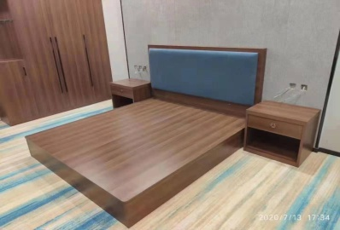 |  | 枫木色 | 1200*2100*300 | 29 | 张 |  | 颜色：枫木色，基材：采用实木颗粒板，板厚≥17mm，优质绿色环保产品，甲醇含量≤1.0mg/L，密度：760kg/m³，静曲张度≥51.2mpa，吸水膨胀率≤8.1%，经防虫防潮、防腐处理面材：贴面材料采用枫木皮饰面，厚度0.6mm，木皮纹理颜色一致，无结疤，无瑕疵，木材含水率≤8-12%，封边用材。同面材相应的实木封边，封边深度≥2.5mm，物理性能佳，不易变形及开裂，封边细腻，线条均匀，转角过渡自然，符合环保要求，五金配件：所有五金做防锈处理。
3 | 床头柜 | 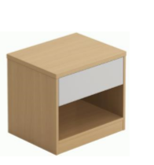 |  | 枫木色 | 450*450*600 | 26 | 张 |  | 颜色：枫木色，基材：采用实木颗粒板，板厚≥17mm，优质绿色环保产品，甲醇含量≤1.0mg/L，密度：760kg/m³，静曲张度≥51.2mpa，吸水膨胀率≤8.1%，经防虫防潮、防腐处理面材：贴面材料采用枫木皮饰面，厚度0.6mm，木皮纹理颜色一致，无结疤，无瑕疵，木材含水率≤8-12%，封边用材。同面材相应的实木封边，封边深度≥2.5mm，物理性能佳，不易变形及开裂，封边细腻，线条均匀，转角过渡自然，符合环保要求，五金配件：所有五金做防锈处理。
4 | 椅子 | 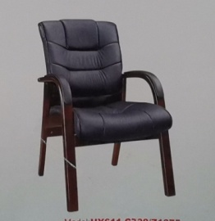 |  | 黑色 | 常规 | 44 | 张
5 | 椅子 |  |  | 黑色 | 常规 | 28 | 张
6 | 桌子 | 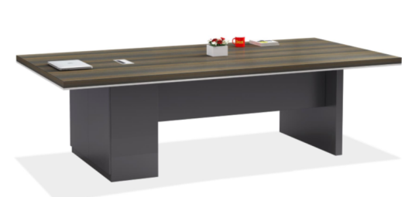 |  | 枫木色 | 3000*1200*750 | 1 | 张 |  | 颜色：枫木色，基材：采用实木颗粒板，板厚≥17mm，优质绿色环保产品，甲醇含量≤1.0mg/L，密度：760kg/m³，静曲张度≥51.2mpa，吸水膨胀率≤8.1%，经防虫防潮、防腐处理面材：贴面材料采用枫木皮饰面，厚度0.6mm，木皮纹理颜色一致，无结疤，无瑕疵，木材含水率≤8-12%，封边用材。同面材相应的实木封边，封边深度≥2.5mm，物理性能佳，不易变形及开裂，封边细腻，线条均匀，转角过渡自然，符合环保要求，五金配件：所有五金做防锈处理。
7 | 茶水柜 | 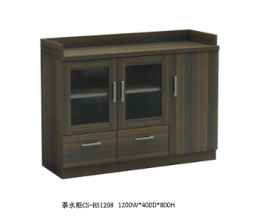 |  | 枫木色 | 1200*400*800 | 6 | 张 |  | 颜色：枫木色，基材：采用实木颗粒板，板厚≥17mm，优质绿色环保产品，甲醇含量≤1.0mg/L，密度：760kg/m³，静曲张度≥51.2mpa，吸水膨胀率≤8.1%，经防虫防潮、防腐处理面材：贴面材料采用枫木皮饰面，厚度0.6mm，木皮纹理颜色一致，无结疤，无瑕疵，木材含水率≤8-12%，封边用材。同面材相应的实木封边，封边深度≥2.5mm，物理性能佳，不易变形及开裂，封边细腻，线条均匀，转角过渡自然，符合环保要求，五金配件：所有五金做防锈处理。
8 | 办公桌 | 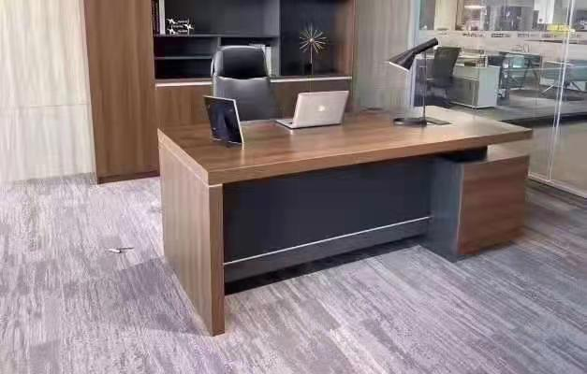 |  | 枫木色 | 1800*900*750 | 1 | 张 |  | 颜色：枫木色，基材：采用实木颗粒板，板厚≥17mm，优质绿色环保产品，甲醇含量≤1.0mg/L，密度：760kg/m³，静曲张度≥51.2mpa，吸水膨胀率≤8.1%，经防虫防潮、防腐处理面材：贴面材料采用枫木皮饰面，厚度0.6mm，木皮纹理颜色一致，无结疤，无瑕疵，木材含水率≤8-12%，封边用材。同面材相应的实木封边，封边深度≥2.5mm，物理性能佳，不易变形及开裂，封边细腻，线条均匀，转角过渡自然，符合环保要求，五金配件：所有五金做防锈处理。
9 | 书架 |  |  | 枫木色 | 800*400*2000 | 1 | 套 |  | 颜色：枫木色，基材：采用实木颗粒板，板厚≥17mm，优质绿色环保产品，甲醇含量≤1.0mg/L，密度：760kg/m³，静曲张度≥51.2mpa，吸水膨胀率≤8.1%，经防虫防潮、防腐处理面材：贴面材料采用枫木皮饰面，厚度0.6mm，木皮纹理颜色一致，无结疤，无瑕疵，木材含水率≤8-12%，封边用材。同面材相应的实木封边，封边深度≥2.5mm，物理性能佳，不易变形及开裂，封边细腻，线条均匀，转角过渡自然，符合环保要求，五金配件：所有五金做防锈处理。
10 | 电脑桌 | 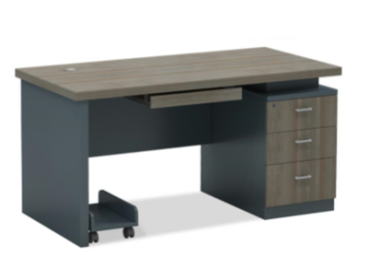 |  | 枫木色 | 1600*800*760 | 3 | 张 |  | 颜色：枫木色，基材：采用实木颗粒板，板厚≥17mm，优质绿色环保产品，甲醇含量≤1.0mg/L，密度：760kg/m³，静曲张度≥51.2mpa，吸水膨胀率≤8.1%，经防虫防潮、防腐处理面材：贴面材料采用枫木皮饰面，厚度0.6mm，木皮纹理颜色一致，无结疤，无瑕疵，木材含水率≤8-12%，封边用材。同面材相应的实木封边，封边深度≥2.5mm，物理性能佳，不易变形及开裂，封边细腻，线条均匀，转角过渡自然，符合环保要求，五金配件：所有五金做防锈处理。
11 | 沙发 | 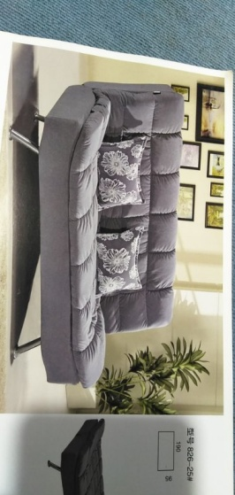 |  | 灰色 | 2250*900 | 3 | 张
12 | 中抽 |  |  | 实物 | 2000*800*450 | 7 | 张
13 | 电脑桌 | 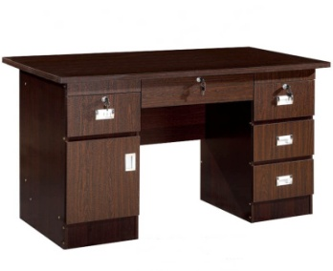 |  | 枫木色 | 1200*550*750 | 3 | 张 |  | 颜色：枫木色，基材：采用实木颗粒板，板厚≥17mm，优质绿色环保产品，甲醇含量≤1.0mg/L，密度：760kg/m³，静曲张度≥51.2mpa，吸水膨胀率≤8.1%，经防虫防潮、防腐处理面材：贴面材料采用枫木皮饰面，厚度0.6mm，木皮纹理颜色一致，无结疤，无瑕疵，木材含水率≤8-12%，封边用材。同面材相应的实木封边，封边深度≥2.5mm，物理性能佳，不易变形及开裂，封边细腻，线条均匀，转角过渡自然，符合环保要求，五金配件：所有五金做防锈处理。
项目名称 |  |  | 图片 | 宽度 | 高度 | 数量 | 面积 | 单位
一楼 | 老人房 | 衣柜 |  | 1760 | 2480 | 9 | 39 | ㎡ | 颜色：枫木色，基材：采用实木颗粒板，板厚≥17mm，优质绿色环保产品，甲醇含量≤1.0mg/L，密度：760kg/m³，静曲张度≥51.2mpa，吸水膨胀率≤8.1%，经防虫防潮、防腐处理面材：贴面材料采用枫木皮饰面，厚度0.6mm，木皮纹理颜色一致，无结疤，无瑕疵，木材含水率≤8-12%，封边用材。同面材相应的实木封边，封边深度≥2.5mm，物理性能佳，不易变形及开裂，封边细腻，线条均匀，转角过渡自然，符合环保要求，五金配件：所有五金做防锈处理。
 | 值班室 | 衣柜 |  | 1705 | 2480 | 1 | 4.2 | ㎡ | 颜色：枫木色，基材：采用实木颗粒板，板厚≥17mm，优质绿色环保产品，甲醇含量≤1.0mg/L，密度：760kg/m³，静曲张度≥51.2mpa，吸水膨胀率≤8.1%，经防虫防潮、防腐处理面材：贴面材料采用枫木皮饰面，厚度0.6mm，木皮纹理颜色一致，无结疤，无瑕疵，木材含水率≤8-12%，封边用材。同面材相应的实木封边，封边深度≥2.5mm，物理性能佳，不易变形及开裂，封边细腻，线条均匀，转角过渡自然，符合环保要求，五金配件：所有五金做防锈处理。
二楼 | 老人房 | 衣柜 |  | 1760 | 2480 | 9 | 39 | ㎡ | 颜色：枫木色，基材：采用实木颗粒板，板厚≥17mm，优质绿色环保产品，甲醇含量≤1.0mg/L，密度：760kg/m³，静曲张度≥51.2mpa，吸水膨胀率≤8.1%，经防虫防潮、防腐处理面材：贴面材料采用枫木皮饰面，厚度0.6mm，木皮纹理颜色一致，无结疤，无瑕疵，木材含水率≤8-12%，封边用材。同面材相应的实木封边，封边深度≥2.5mm，物理性能佳，不易变形及开裂，封边细腻，线条均匀，转角过渡自然，符合环保要求，五金配件：所有五金做防锈处理。
 | 值班室 | 衣柜 |  | 1705 | 2480 | 1 | 4.2 | ㎡ | 颜色：枫木色，基材：采用实木颗粒板，板厚≥17mm，优质绿色环保产品，甲醇含量≤1.0mg/L，密度：760kg/m³，静曲张度≥51.2mpa，吸水膨胀率≤8.1%，经防虫防潮、防腐处理面材：贴面材料采用枫木皮饰面，厚度0.6mm，木皮纹理颜色一致，无结疤，无瑕疵，木材含水率≤8-12%，封边用材。同面材相应的实木封边，封边深度≥2.5mm，物理性能佳，不易变形及开裂，封边细腻，线条均匀，转角过渡自然，符合环保要求，五金配件：所有五金做防锈处理。
 | 阅览室 | 书柜1 |  | 2210 | 2480 | 2 | 11 | ㎡ | 颜色：枫木色，基材：采用实木颗粒板，板厚≥17mm，优质绿色环保产品，甲醇含量≤1.0mg/L，密度：760kg/m³，静曲张度≥51.2mpa，吸水膨胀率≤8.1%，经防虫防潮、防腐处理面材：贴面材料采用枫木皮饰面，厚度0.6mm，木皮纹理颜色一致，无结疤，无瑕疵，木材含水率≤8-12%，封边用材。同面材相应的实木封边，封边深度≥2.5mm，物理性能佳，不易变形及开裂，封边细腻，线条均匀，转角过渡自然，符合环保要求，五金配件：所有五金做防锈处理。
 |  | 书柜2 |  | 4050 | 2480 | 1 | 10 | ㎡ | 颜色：枫木色，基材：采用实木颗粒板，板厚≥17mm，优质绿色环保产品，甲醇含量≤1.0mg/L，密度：760kg/m³，静曲张度≥51.2mpa，吸水膨胀率≤8.1%，经防虫防潮、防腐处理面材：贴面材料采用枫木皮饰面，厚度0.6mm，木皮纹理颜色一致，无结疤，无瑕疵，木材含水率≤8-12%，封边用材。同面材相应的实木封边，封边深度≥2.5mm，物理性能佳，不易变形及开裂，封边细腻，线条均匀，转角过渡自然，符合环保要求，五金配件：所有五金做防锈处理。
三楼 | 老人房 | 衣柜 |  | 1760 | 2480 | 4 | 17 | ㎡ | 颜色：枫木色，基材：采用实木颗粒板，板厚≥17mm，优质绿色环保产品，甲醇含量≤1.0mg/L，密度：760kg/m³，静曲张度≥51.2mpa，吸水膨胀率≤8.1%，经防虫防潮、防腐处理面材：贴面材料采用枫木皮饰面，厚度0.6mm，木皮纹理颜色一致，无结疤，无瑕疵，木材含水率≤8-12%，封边用材。同面材相应的实木封边，封边深度≥2.5mm，物理性能佳，不易变形及开裂，封边细腻，线条均匀，转角过渡自然，符合环保要求，五金配件：所有五金做防锈处理。
 | 值班室 | 衣柜 |  | 1705 | 2480 | 1 | 4 | ㎡ | 颜色：枫木色，基材：采用实木颗粒板，板厚≥17mm，优质绿色环保产品，甲醇含量≤1.0mg/L，密度：760kg/m³，静曲张度≥51.2mpa，吸水膨胀率≤8.1%，经防虫防潮、防腐处理面材：贴面材料采用枫木皮饰面，厚度0.6mm，木皮纹理颜色一致，无结疤，无瑕疵，木材含水率≤8-12%，封边用材。同面材相应的实木封边，封边深度≥2.5mm，物理性能佳，不易变形及开裂，封边细腻，线条均匀，转角过渡自然，符合环保要求，五金配件：所有五金做防锈处理。
 | 五金配件
 |  | 长拉手 |  |  |  | 96 |  | 支
 |  | 调制器 | 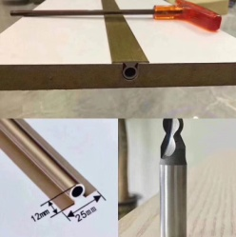 |  |  | 96 |  | 支
 |  | 老人进餐桌椅 | 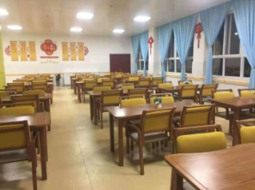 | 原木色 | 1250*1280*800 | 24 |  |  | 餐桌：台面：进口白腊木实木面，厚度3CM； 脚架：原木色喷涂框架脚。餐椅：基材：白腊木实木，开放漆；
 |  | 圆桌椅 | 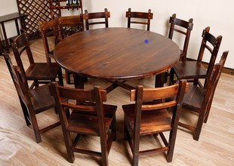 | 原木色 | 1600*800 | 4 |  |  | 餐桌：台面：进口白腊木实木面，厚度3CM； 脚架：原木色喷涂框架脚。餐椅：基材：白腊木实木，开放漆；

